Cardinalità
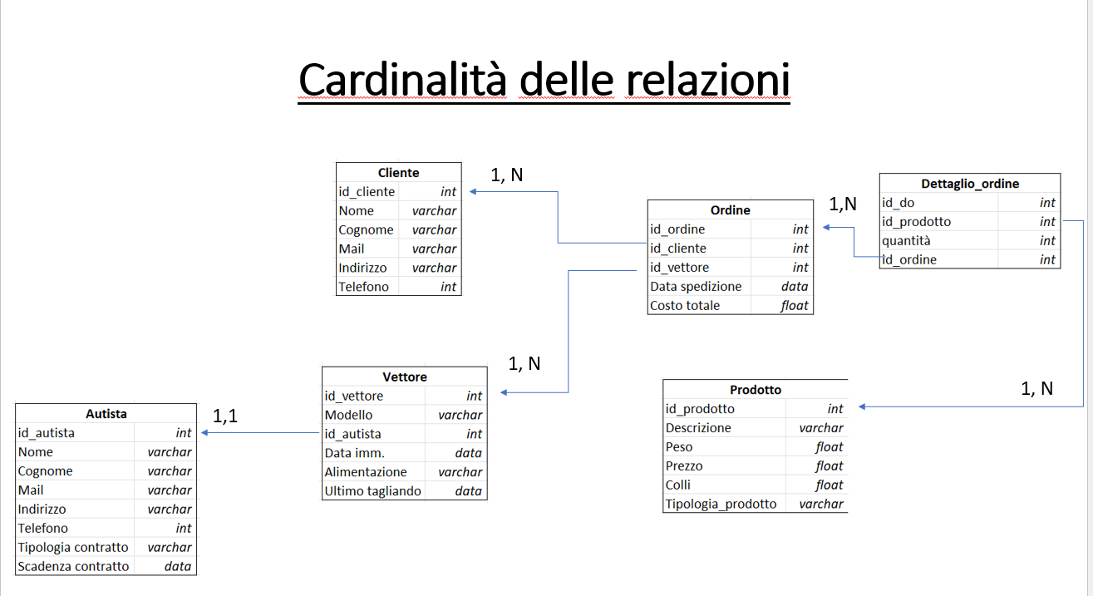

Cliente |  | Vettore |  | Autista |  | Prodotto
id_cliente | int | id_vettore | int | id_autista | int | id_prodotto | int
Nome | varchar | Modello | varchar | Nome | varchar | Descrizione | varchar
Cognome | varchar | id_autista | int | Cognome | varchar | Peso | float
Mail | varchar | Data imm. | data | Mail | varchar | Prezzo | float
Indirizzo | varchar | Alimentazione | varchar | Indirizzo | varchar | Colli | float
Telefono | int | Ultimo tagliando | data | Telefono | int | Tipologia_prodotto | varchar
 |  |  |  | Tipologia contratto | varchar
 |  |  |  | Scadenza contratto | data

 |  | Ordine |  | Dettaglio_ordine
 |  | id_ordine | int | id_do | int
 |  | id_cliente | int | id_prodotto | int
 |  | id_vettore | int | quantità | int
 |  | Data spedizione | data | id_ordine | int
 |  | Costo totale | float

